Výzva č. X
 |  |  | Příloha č. 1 Výzvy č.10/2025 Dynamického nákupního systému - Dodávky kancelářského a laboratorního nábytku - Popis předmětu plnění a Cenová nabídka

 |  | Číslo smlouvy 2023K-0035

 | Účastník zadávacího postupu uvede jednotkovou nabídkovou cenu bez DPH v Kč s tolika desetinnými místy za desetinnou čárkou tak, aby počet desetinných míst se vždy shodoval s počty desetinných míst uváděných v účastníkově (dodavatelově) účetním programu, a to zejména fakturačním programu, resp. ceny uvedené v nabídce do konce lhůty pro podání nabídek se musí shodovat i vč. počtu desetinných míst s cenami uvedenými vybraným dodavatelem na faktuře, kterou vyúčtuje cenu zboží po jeho dodání zadavateli!

 | Účastník ve sloupci "E " Nabídnuté plnění účastníkem" může využít vlastní přílohy a prokázat plnění dalšími listy v nabídce.
 | Laboratorní nábytek na míru, zhotovitel si musí předem ověřit na místě stavby přesné rozměry dodávaného nábytku.

 | Minimální technické specifikace, pokud není uvedeno jinak
Číslo položky | Položka - Popis položky - předmětu plnění | Technická specifikace | Ilustrační obrázek | Nabídnuté plnění účastníkem - popis zboží nebo webový odkaz nebo stránka katalogu musí plně odpovídat min. požadavkům zadavatele na položku ve sloupci B a C (VYPLNÍ ÚČASTNÍK) | Katalogové číslo nabízeného zboží (VYPLNÍ ÚČASTNÍK) | Počet ks | Měrná jednotka | Cena za jednotku bez DPH v Kč - závazná jednotková cena bez DPH (VYPLNÍ ÚČASTNÍK) | Sazba DPH v % (VYPLNÍ ÚČASTNÍK) | Cena DPH za měrnou jednotku v Kč | Cena za jednotku s DPH v Kč | Celková cena bez DPH v Kč (pro účely hodnocení) | Celková cena DPH v Kč | Celková cena s DPH v Kč | Místo dodání
1 | Dřevěná konferenční/jídelní židle | Dubové masivní dřevo sedák, opěrák a kostra, nosnost min 150kg, výška 745 - 755 mm, hloubka 510-515 mm, šířka 550 - 560 mm, výška sedáku 460 - 480 mm | 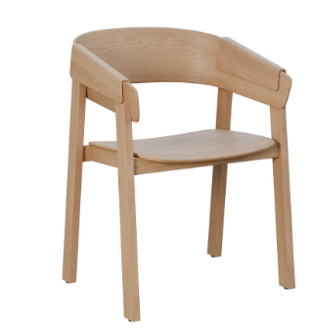 |  |  | 7 | 1 ks | 0.00 Kč | 0% | 0.00 Kč | 0.00 Kč | 0.00 Kč | 0.00 Kč | 0.00 Kč | Univerzita Karlova, 1. Lékařská fakulta, sekretariát č.dv. 2.084, adresa Na Bojišti 3, Praha 2- bez výtahu cca 7 schodů
2 | Kancelářská židle | Barva cappucino, materiál kůže, prošívaný opěrák, synchronní mechanika s možností aretace v min 2 pozicích, čalouněné chromované područky, kontaktní části čalouněné kůží, univerzální kolečka vhodné pro všechny typy povrchů, nosnost min 130 kg, Hliníkový kříž, šířka sedáku včetně područek min 620 mm, šířka sedáku min 500 mm, výška nastavitelná v rozmezí min 1 200 - 1 320 mm, hloubka sedáku min 500 mm, nastavitelná výška sedáku v rozsahu min 480 - 600 mm | 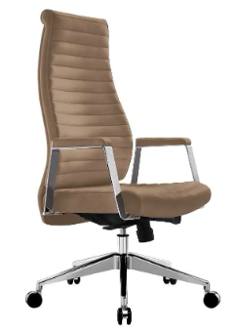 |  |  | 1 | 1 ks | 0.00 Kč | 0% | 0.00 Kč | 0.00 Kč | 0.00 Kč | 0.00 Kč | 0.00 Kč | Univerzita Karlova, 1. Lékařská fakulta, sekretariát č.dv. 2.084, adresa Na Bojišti 3, Praha 2- bez výtahu cca 7 schodů
 | Výsledná nabídková cena v Kč včetně všech nákladů (např. dopravné, balné, montáž na místě plnění, náklady na pojištění, inflační vlivy, clo, sleva z ceny apod). |  |  |  |  |  |  |  |  |  |  | 0.00 Kč | 0.00 Kč | 0.00 Kč

